Hoja1
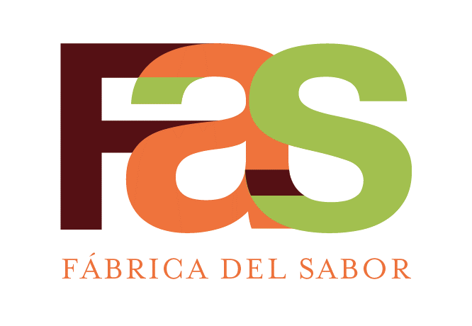 |  | SERVICIOS DE PASTELERIA S.A. |  |  |  |  | CÓDIGO: | ESP-RE-EMPF-001
 |  | ESPECIFICACION DE RECETA |  |  |  |  | REVISIÓN: | 02
 |  | Sal Empacada (1162g) FAS KFC 30100001(PTI00004) |  |  |  |  | FECHA DE APROBACIÓN: | 2024-11-14
 |  | Elaborado | Javier Tong, Chef
 |  | Aprobado | Esteban Cartin, Gte Manufactura
AREA QUE PRODUCE: |  |  | Cocina |  |  | AREA QUE EMPACA: |  | Empaque
# Código | # Código Netsuite | Descripción del ingrediente | Marca | Unidad Internacional |  | Medida alternativa |  | Costo - Referencia
 |  |  |  | Cantidad | Unidad medida | Cantidad | Unidad medida | Colones
 |  | Ensamble
5000001 | MP10027 | SAL INDUSTRIA (PAQ=25 Kg) |  | 1162 | g

 |  | Decoración

 |  | Empaque
0702012 | EM10005 | ETIQ.FECHA VENCIMIENTO | ETIPLAST | 11 | Unid
401000005 | EM10276 | BOLSA TRANSPARENTE 10x12x4 | PLASTICOS P | 10 | Unid
0702066 | EM10011 | ETIQ.BLANCA PREIMP. 2 5/8 * 1 15/16 | ETIPLAST | 11 | Unids
1952434 | EM10158 | CAJA SPOON #1 ( 20 UND ) ( INDUSTRIA ) | MAYCA | 1.0 | Unids
0703020 | EM10248 | CINTA ADHESIVA TRANSPARENTE 2*100 |  | 100 | CM

 |  |  | Cantidad | Unidad
PESO TOTAL OBTENIDO |  |  | 1162 | GRAMOS | Tiempo de Horneo:
TIEMPO TOTAL DE PREPARACION |  |  | 9 | MINUTOS | Horno:
CANTIDAD DE PORCIONES OBTENIDAS |  |  | 1 | PORCIONES | Temperatura de Horneo:
PESO DE CADA PORCIÓN |  |  | 1162 | GRAMOS | Otros
MERMA |  |  | 0 | GRAMOS
PROCEDIMIENTO DE PREPARACION DE LA RECETA
1, Pesar 1162g de sal en una BOLSA TRANSPARENTE 10x12x4.
2, Etiquetar
3, Colocar 10 bolsas en una caja corrugada Spoon Industria. Colocar etiqueta a la caja con descripccion y vencimiento.
NO SE USA PRODUCTO DE REPROCESOS.

CONTROL DE CAMBIOS
Revision #2: Correcion en el peso de la sal.

